Hoja1
 | Descripción
Entradas
Pot 4 | eje y del segundo joystick
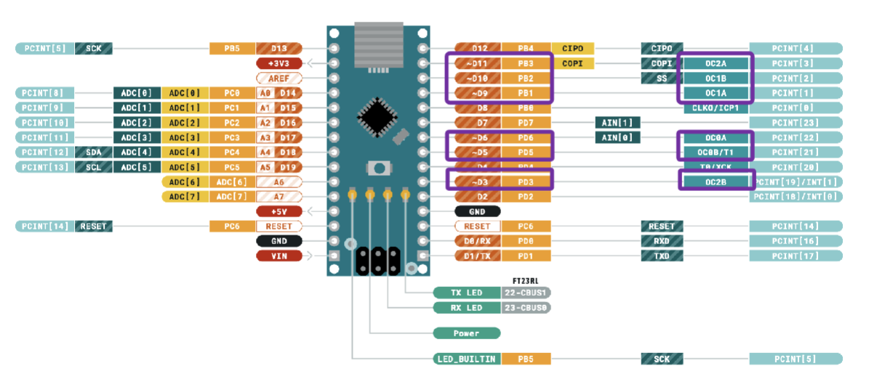
Pot 3 | eje x del segundo joystick
Pot 2 | eje y del primer joystick
Pot 1 | eje x del primer joystick | Función |  |  |  |  | Función
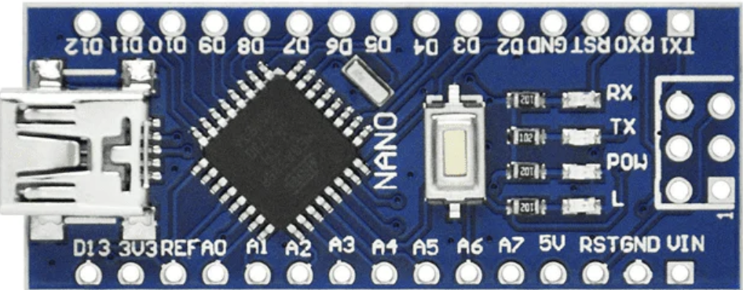
Boton 1 | botón del primer joystick para el cambio de modos |  | PB5 | D13 | D12 | PB4
Boton 2 | botón del segundo joystick para control de guardado |  | 3V3 |  | D11 | PB3 | Servo4
 |  |  | REF |  | D10 | PB2 | Servo3
 |  | Boton1 | PC0 | A0 | D9 | PB1 | Servo2
Salidas |  | Boton2 | PC1 | A1 | D8 | PB0
Servo1 | Salida para el primer servo 360 |  | PC2 | A2 | D7 | PD7
Servo2 | Salida para el seguno servo 360 |  | PC3 | A3 | D6 | PD6 | Servo1
Servo3 | Salida para el tercer servo 360 | POT 4 | PC4 | A4 | D5 | PD5
Servo4 | Salida para el cuarto servo 360 | POT 3 | PC5 | A5 | D4 | PD4
Led1 | Led para mostrar modos | POT 2 | ADC 6 | A6 | D3 | PD3 | Led2
Led2 | Led para mostrar modos | POT 1 | ADC 7 | A7 | D2 | PD2 | Led1
 |  | VOLTAJE | 5V |  | GND
 |  |  | PD6 | RST | RST | PC6
 |  | TIERRA | GND |  | RX | PD0 | USART
 |  |  | VIN |  | TX | PD1 | USART

